Chi tiết địa chất
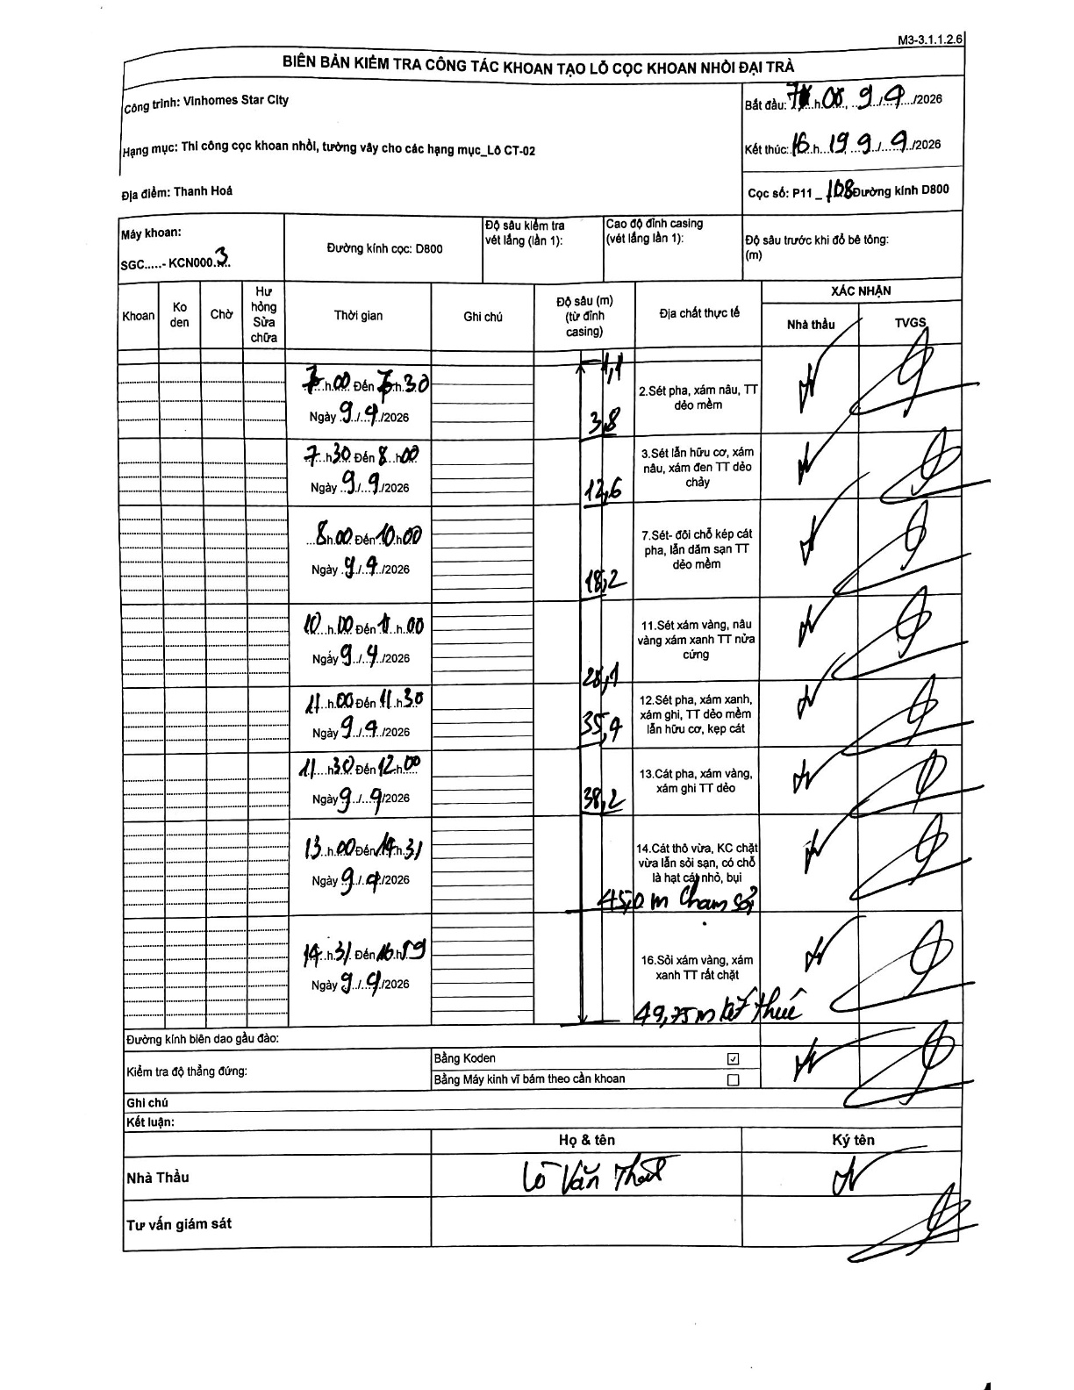
Dự án | Star City Thanh Hóa
Hạng mục | Thi công cọc khoan nhồi, tường vây cho các hạng mục_Lô CT-02
Tên bộ phận | Hạng mục LÔ CT-02
Số hiệu cọc | P11_108
Tên Máy khoan | SGC-KCN0003
Đường kính | D800
Bắt đầu thi công | 07:00 09/04/2026
Kết thúc thi công | 16:19 09/04/2026

Địa chất TT | Đường kính | Mô tả lớp thiết kế | Từ (h) | Đến (h) | Cao độ từ | Cao độ đến | T.Gian (h) | Dài (m) | V (m/h) | Ghi chú
1 | D800 | Sét pha, xám nâu, TT dẻo mềm | 07:00 09/04/2026 | 07:30 09/04/2026 | 0 | -3.8 | 0.5 | 3.8 | 7.6 | Khoảng cách từ đỉnh casing ghi là 1,1m
2 | D800 | Sét lẫn hữu cơ, xám nâu, xám đen TT dẻo chảy | 07:30 09/04/2026 | 08:00 09/04/2026 | -3.8 | -12.6 | 0.5 | 8.8 | 17.6
3 | D800 | Sét- đôi chỗ kẹp cát pha, lẫn dăm sạn TT dẻo mềm | 08:00 09/04/2026 | 10:00 09/04/2026 | -12.6 | -18.2 | 2 | 5.6 | 2.8
4 | D800 | Sét xám vàng, nâu vàng xám xanh TT nửa cứng | 10:00 09/04/2026 | 11:00 09/04/2026 | -18.2 | -26.1 | 1 | 7.9 | 7.9
5 | D800 | Sét pha, xám xanh, xám ghi, TT dẻo mềm lẫn hữu cơ, kẹp cát | 11:00 09/04/2026 | 11:30 09/04/2026 | -26.1 | -35.9 | 0.5 | 9.8 | 19.6
6 | D800 | Cát pha, xám vàng, xám ghi TT dẻo | 11:30 09/04/2026 | 12:00 09/04/2026 | -35.9 | -38.2 | 0.5 | 2.3 | 4.6
7 | D800 | Cát thô vừa, KC chặt vừa lẫn sỏi sạn, có chỗ là hạt cát nhỏ, bụi chạm sỏi | 13:00 09/04/2026 | 14:31 09/04/2026 | -38.2 | -45 | 1.52 | 6.8 | 4.48
8 | D800 | Sỏi xám vàng, xám xanh TT rất chặt kết thúc | 14:31 09/04/2026 | 16:19 09/04/2026 | -45 | -49.75 | 1.8 | 4.75 | 2.64

ẢNH BIÊN BẢN GỐC

